상품제안서
종이안전살(중)부채 | 상품코드: F00474

 |  |  |  |  |  |  | 02-412-0044 | www.easy1.co.kr
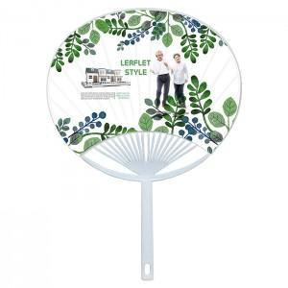

【상세/제작정보】 | ★깔끔한 종이 인쇄 후 PP손잡이로 견고하게 잡아줌! * 손잡이색상 : 백색 * 최소수량 : 1,000개 / 대량 별도 상담 * 양면컬러 옵셋인쇄 후 벗겨지지 않게 UV인쇄 * 계절상품으로 가격,제작기간이 변동될 수 있으니 양해바랍니다.

【인쇄/포장옵션】 | 풀칼라 / 포장불가능

【공급단가】 | 수량 | 1,000~ | 2,000~ | 3,000~ | 5,000~ | 10,000~
*VAT별도 | 단가 | 430원 | 410원 | 400원 | 380원 | 370원

【상품 URL】 | http://www.easy1.co.kr/src/goods_detail.php?gdno=474

